Sheet1
株式会社エーム
電話番号
お問い合わせリンク
 |  | 画面イメージ
 | サイトデザイン |  | 現在存在するページ一覧と要不要
 |  |  | 大項目 | 小項目 | 要/不要
メニューバー
会社のロゴ |  |  | 会社情報 | 社長挨拶 | 要
→ | HPにあるもの使用 |  |  | 会社概要 | 要
 |  |  |  | 会社紹介 | 要
メイン画像
メニューバー |  |  |  | キャリアプラン | 要
→ | 会社情報、事業内容、お問い合わせ |  | 事業内容 | 主な事業内容 | 要
 | リンクのロールオーバーはなし(現状の方針) |  |  | ソリューション | 要
 | 細かい内容は各項目に中間リンクを置いて遷移させる |  |  | WEB制作 | 不要
 | お問い合わせには、お客様窓口、パートナー募集、採用を子リンクとしてまとめる |  |  | IPHONEアプリ開発 | 不要
 | ホームボタンは削除 |  |  | 実績一覧 | 要
 | メニューバーの上に社名を入れる
 |  |  | お客様窓口 | ご依頼・ご相談 | 要
会社情報
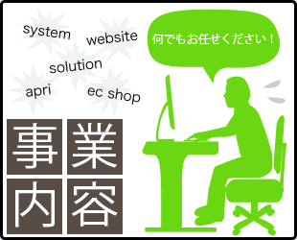
パネル
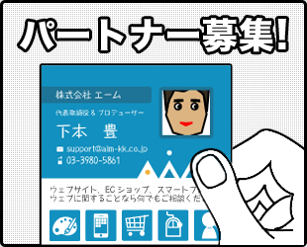
パネル
Twitter
の埋め込み
コンテンツのパネル |  |  | パートナー募集 | ご応募・お問い合わせ | 要
→ | スクロールは排除。最大６件の情報のみ載せる |  | 採用情報 | 採用情報 | 要
 | 採用リンクは下本さんの写真のある画面に遷移 |  |  | 採用応募 | 要
 | Twitterの埋め込みで最新情報を更新する(情報更新にHPの更新が不要なため) |  | ITマンガ | IT初心者マンガ | 要
 | 求人情報はTwitterなどで告知。HP更新頻度があげられないため |  |  | IT経験者マンガ | 要
アクセス
IT漫画
 |  |  |  | IT図鑑 | 要
メイン画像
採用リンク
→ | 現状一枚のみ(画像の内容は要検討)
 | リンク先は実績一覧ページに飛ばす

サイトマップ
ISO27001
のロゴ
サイトマップ
→ | ISO27001を右側に表示。クリックで保護方針ページに遷移
 | 載せる内容は要認定された全てのページへのリンク
 | CopyRightの年度表記は削除

サイトカラー
→ | 現行HPのカラーリングを踏襲

